Schedule
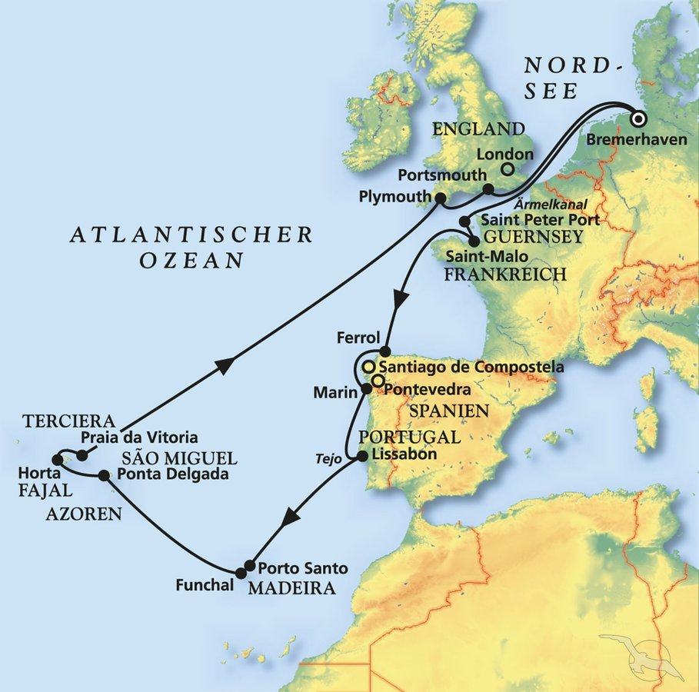
Date | Day | A/B/C | STA | STD | Port | Port Code
12-May-24 | 2024-05-12 | B | - | 19:00 | Bremerhaven | DEBRV
13-May-24 | 2024-05-13 | C |  | - | at sea | -
14-May-24 | 2024-05-14 | A | 12:00 | 23:00 | Saint Peter Port | GGSPT
15-May-24 | 2024-05-15 | A | 07:00 | 18:00 | Saint-Malo | FRSML
16-May-24 | 2024-05-16 | C | - | - | at sea | -
17-May-24 | 2024-05-17 | B | 08:00 | 18:00 | Ferrol | ESFRO
18-May-24 | 2024-05-18 | B | 08:00 | 17:00 | Marin | ESMPG
19-May-24 | 2024-05-19 | B | 13:00 | - | Lissabon | PTLIS
20-May-24 | 2024-05-20 | B | - | 17:00 | Lissabon | PTLIS
21-May-24 | 2024-05-21 | C | - | - | at sea | -
22-May-24 | 2024-05-22 | A | 08:00 | 13:00 | Porto Santo | PTPXO
22-May-24 | 2024-05-22 | B | 17:00 | - | Funchal | PTFNC
23-May-24 | 2024-05-23 | B | - | 18:00 | Funchal | PTFNC
24-May-24 | 2024-05-24 | C | - | - | at sea | -
25-May-24 | 2024-05-25 | B | 08:00 | 20:00 | Ponta Delgada | PTPDL
26-May-24 | 2024-05-26 | B | 08:00 | 22:00 | Horta | PTHOR
27-May-24 | 2024-05-27 | B | 08:00 | 18:00 | Praia da Vitória | PTPRV
28-May-24 | 2024-05-28 | C | - | - | at sea | -
29-May-24 | 2024-05-29 | C | - | - | at sea | -
30-May-24 | 2024-05-30 | C | - | - | at sea | -
31-May-24 | 2024-05-31 | A | 09:00 | 19:00 | Plymouth | GBPLY
1-Jun-24 | 2024-06-01 | B | 08:00 | 20:00 | Portsmouth | GBPME
2-Jun-24 | 2024-06-02 | C | - | - | at sea | -
3-Jun-24 | 2024-06-03 | B | 08:00 | - | Bremerhaven | DEBRV

